EJ 6 Y EJ 11
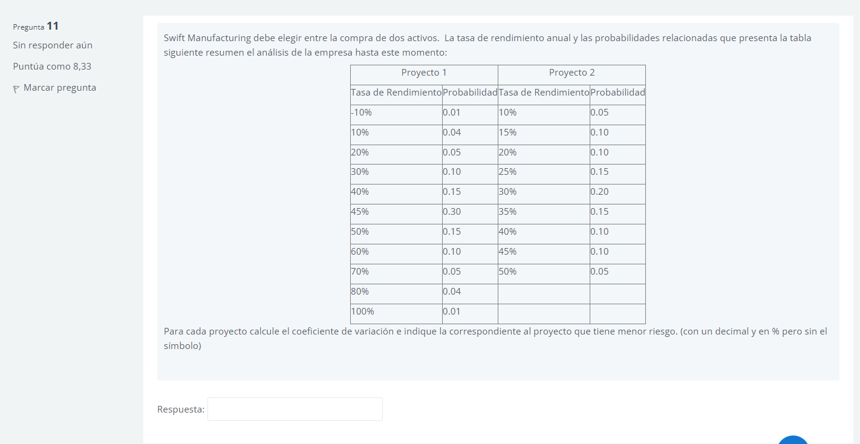
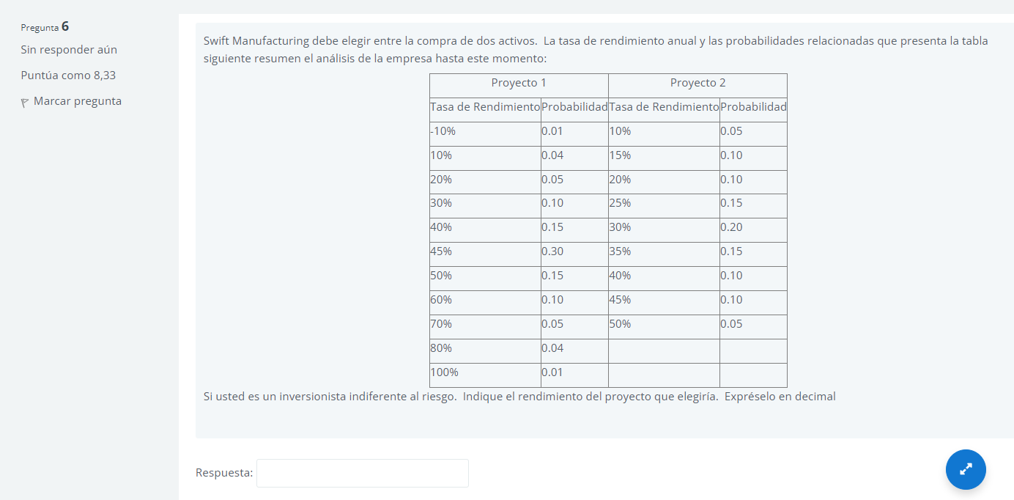
 | Proyecto 1 |  | Proyecto 2
 | Tasa de Rendimiento | Probabilidad | Tasa de Rendimiento | Probabilidad
 | -10% | 0.01 | 10% | 0.05 | -10% | 0.01 | 10% | 0.05
 | 10% | 0.04 | 15% | 0.1 | 10% | 0.04 | 15% | 0.1
 | 20% | 0.05 | 20% | 0.1 | 20% | 0.05 | 20% | 0.1
 | 30% | 0.1 | 25% | 0.15 | 30% | 0.1 | 25% | 0.15
 | 40% | 0.15 | 30% | 0.2 | 40% | 0.15 | 30% | 0.2
 | 45% | 0.3 | 35% | 0.15 | 45% | 0.3 | 35% | 0.15
 | 50% | 0.15 | 40% | 0.1 | 50% | 0.15 | 40% | 0.1
 | 60% | 0.1 | 45% | 0.1 | 60% | 0.1 | 45% | 0.1
 | 70% | 0.05 | 50% | 0.05 | 70% | 0.05 | 50% | 0.05
 | 80% | 0.04 |  |  | 80% | 0.04
 | 100% | 0.01 |  |  | 100% | 0.01

 |  |  |  |  |  | 0.0030 | 0.0020
K PROM (Rendimiento) |  | P1 | P2 |  |  | 0.0049 | 0.0023
 |  | 45.00% | 30.00% |  |  | 0.0031 | 0.0010
 |  |  |  |  |  | 0.0022 | 0.0004
Desviación |  | 16.54% | 10.61% |  |  | 0.0004 | 0.0000
 |  | 2.74% | 1.13% |  |  | 0.0000 | 0.0004
 |  |  |  |  |  | 0.0004 | 0.0010
coeficiente de variación |  | 36.8% | 35.4% |  |  | 0.0023 | 0.0022
 |  |  |  |  |  | 0.0031 | 0.0020
 |  |  |  |  |  | 0.0049
 |  |  |  |  |  | 0.0030

RESPUESTAS
